QR Codes
項目 | QR Code 圖片 | 連結 URL
① 網站 QR Code | 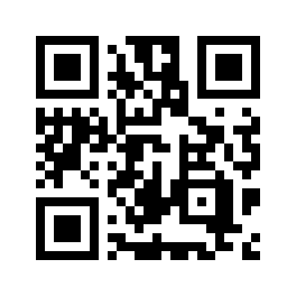 | https://yauhing-food.com
② 倉存系統 QR Code | 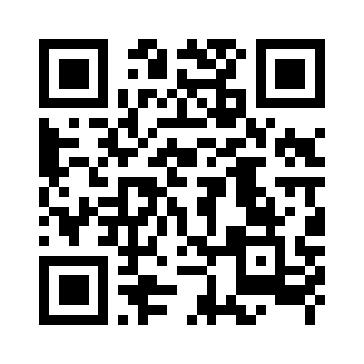 | https://yauhing-food.com/inventory.html
③ 取貨核實 QR Code | 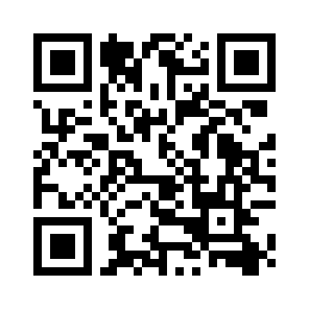 | https://yauhing-food.com/verify.html

